Matériau N°1
Chantier | Lotissement de la Prinais
Matériau N° | 1
Numéro des Sondages |  | T1 | T4 bis | B4
Profondeurs |  | 0/3.0 | 2.3/6.0 | 0/5.6
Formation géologique | Schistes altérés
Description lithologique | Schistes grisatre à beige altéré en plaquettes friables et récupérés en produits sablo-argileux

FRACTION INFERIEURE A 50 mm

ANALYSES GRANULOMETRIQUES (Tamisat %) |  |  |  |  |  |  | ANALYSE DE PLASTICITE
 |  | 50 mm | 2 mm | 0,08 mm |  |  | wl | wp | Ip
Dmax: | 20 | 100 | 79 | 34

VALEURS AU BLEU DU SOL |  | WBS | 0.9

ESSAI PROCTOR | W% Essais | 13.7 | 14 | 14.6 | 15.6 | 16 | 18.2
 | g opm | 1.81 | 1.85 | 1.86 | 1.87 | 1.86 | 1.79
 | IPI | 20 | 15 | 11 | 10 | 8 | 6

 |  |  | W opm |  | g opm
 |  |  | 15.6 |  | 1.87
PROCTOR
 | g opm
13.7 | 1.81
14 | 1.85
14.6 | 1.86
15.6 | 1.87
16 | 1.86
18.2 | 1.79
IPI
 | IPI
13.7 | 20
14 | 15
14.6 | 11
15.6 | 10
16 | 8
18.2 | 6

Eléments pour calculer la teneur en eau naturelle : |  |  |  | Masse de l'échantillon humide : |  |  |  | 2005 | g
 |  |  |  | Masse de l'échantillon sec |  |  |  | 1750 | g
TENEUR EN EAU NATURELLE |  | Wn | 14.6%

 |  | IPI | 10

CLASSE GTR | B |  | IP=10 | et | Wn = | 0.94 Wopn

FRACTION SUPERIEURE A 50 mm

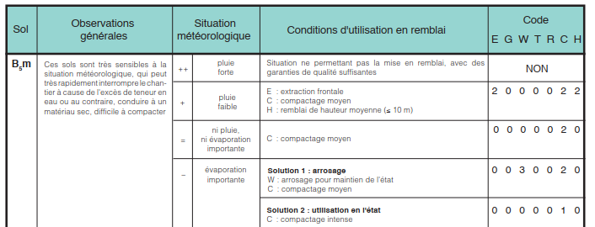
Dmax
Eléments roulés
Refus à 50 mm
CLASSE GTR | B5

SOL GLOBAL

CLASSE GTR | B5m

Selon les conditions météorologique, le code EGWTRCH varie, il faudra donc s'adapter au temps sur site. Dans des conditions idéales (ni pluie ni évaporation importante) on préconise en compactage moyen.

La proportion de fines et la faible plasticité de ces dernières, rapprochent beaucoup le comportement de ces sols de celui des sols A1. Pour la même raison qu'indiquée à propos des sols A1,il y a lieu de préférer le critère VBS au critère Ip, pour l'identification des sols B5 .Leur emploi en couche de forme sans traitement avec des LH nécessite de connaître leur résistance mécanique (Los Angelès, LA, et/ou Micro Deval en présence d'eau, MDE).

Matériau N°2
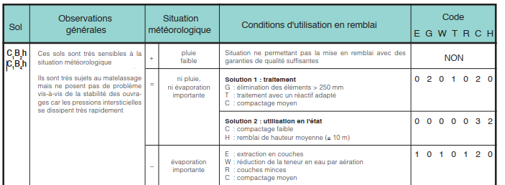
Chantier | Lotissement de la Prinais
Matériau N° | 2
Numéro des Sondages |  | B1 | T4 | T4 bis | T5 | T6 | T7
Profondeurs |  | 0/4.40 | 5.6/6.8 | 0.7/2.3 | 0.3/3.0 | 0.6/3.0 | 0.8/3.0
Formation géologique | Argile à meunière
Description lithologique | Argile à meunière et alluvions grossiers

FRACTION INFERIEURE A 50 mm

ANALYSES GRANULOMETRIQUES (Tamisat %) |  |  |  |  |  |  | ANALYSE DE PLASTICITE
 |  | 50 mm | 2 mm | 0,08 mm |  |  | wl | wp | Ip
 |  | 100 | 40 | 8

VALEURS AU BLEU DU SOL |  | VBS | 0.4

ESSAI PROCTOR | W% Essais | 10.4 | 10.7 | 11.1 | 12.5 | 14.1 | 15.8
 | g opm | 1.81 | 1.83 | 1.84 | 1.83 | 1.81 | 1.75
 | IPI | 30 | 25 | 20 | 17 | 9 | 4

 |  |  | W opm |  | g opm
 |  |  | 11.1 |  | 1.84
PROCTOR
 | g opm
10.4 | 1.81
10.7 | 1.83
11.1 | 1.84
12.5 | 1.83
14.1 | 1.81
15.8 | 1.75
IPI
 | IPI
10.4 | 30
10.7 | 25
11.1 | 20
12.5 | 17
14.1 | 9
15.8 | 4

Eléments pour le calcum de la teneur en eau |  |  |  |  | Masse total de l'échantillon |  |  |  | 2050 | g
 |  |  |  |  | Masse sèche de l'échantillon |  |  |  | 1804 | g
TENEUR EN EAU NATURELLE |  | W | 14%

 |  | IPI | 20

CLASSE GTR | C |  | IP=20 | et | Wn = | 1.26 Wopn | VBS>0,1 |  | Dmax>50mm
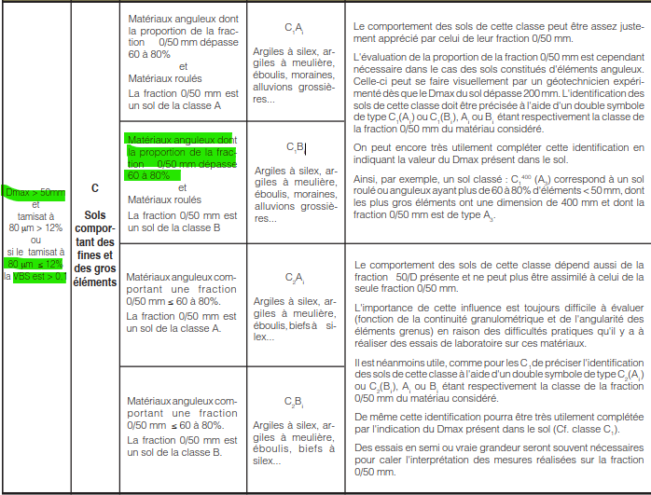
FRACTION SUPERIEURE A 50 mm

Dmax | 80
Eléments roulés | oui
Refus à 50 mm | 15%
CLASSE GTR | C1B4

SOL GLOBAL

CLASSE GTR | C1B4h

Classe GTR des compacteurs
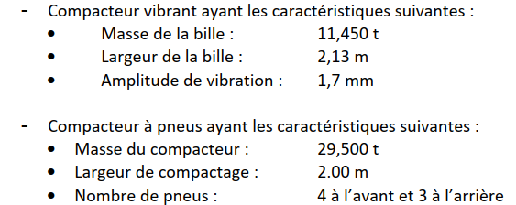

Compacteur vibrant :
Valeur de (M1/L)xA0^(-2) : | 18.60
--> Donc un compacteur V1

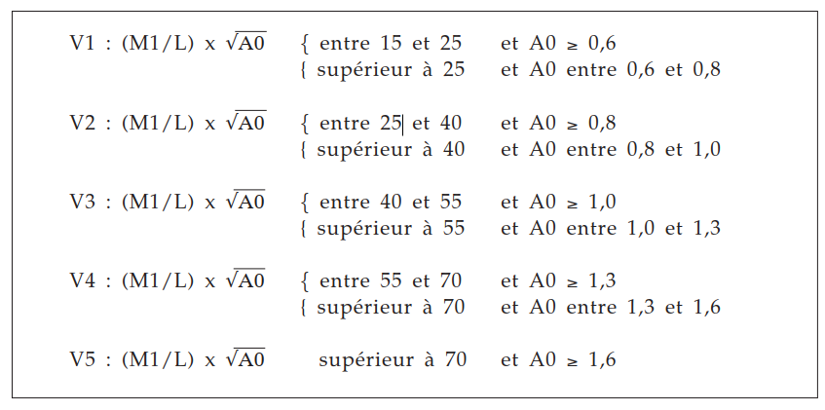
Compacteur à pneus :
Charge par roue : | 42.14 kN
--> Donc un compacteur P2

